Alytaus
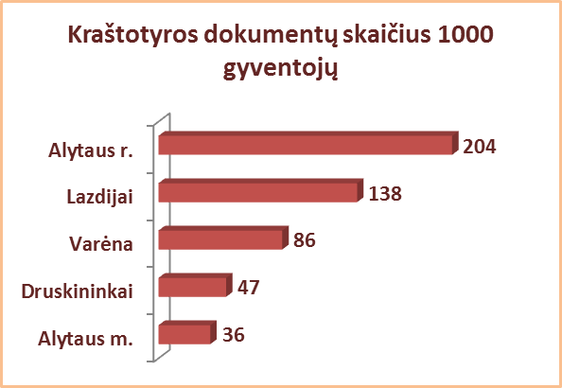
3.16. KRAŠTOTYROS VEIKLA ALYTAUS APSKRITIES SAVIVALDYBIŲ VIEŠOSIOSE BIBLIOTEKOSE 2013 M.

 |  | Kraštotyros fondas (fiz. vnt.) |  |  |  |  |  | Kraštotyros įrašų skaičius |  | Kraštotyros darbai
Eil. | Savivaldybių |  |  |  |  |  |  | Iš viso SVB | Parengta 2013 m. | Iš viso | Parengta 2013 m.
Nr. | viešosios | SVB tinklo | VB | Miesto fil. | Kaimo fil. | Vidutiniškai filiale
 | bibliotekos | b-kose |  |  |  | miesto | kaimo
1 | Alytaus m. | 2082 | 1728 | 354 | x | 118 | x | 62757 | 6217 | 144 | 4
2 | Alytaus r. | 5625 | 4072 | 337 | 1216 | 169 | 41 | 53976 | 2914 | n.d. | n.d.
3 | Druskininkai | 987 | 678 | 115 | 194 | 115 | 97 | 12408 | n.d. | 27 | 3
4 | Lazdijai | 2996 | 718 | 132 | 2146 | 132 | 93 | 3459 | 291 | n.d. | 7
5 | Varėna | 2096 | 1084 | x | 1012 | x | 42 | 77555 | 2018 | 342 | 24
Iš viso: |  | 13786 | 8280 | 806 | 2422 | 115 | 31 | 210155 | 11440 | 513 | 38
n.d. – nėra duomenų.

Vilniaus
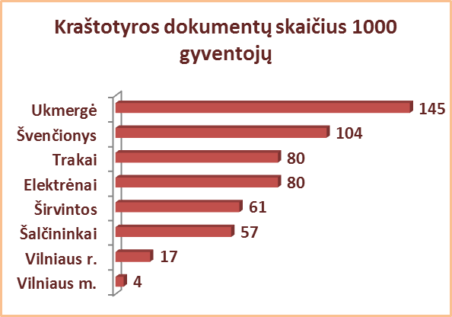
3.16. KRAŠTOTYROS VEIKLA VILNIAUS APSKRITIES SAVIVALDYBIŲ VIEŠOSIOSE BIBLIOTEKOSE 2013 M.

 |  | Kraštotyros fondas (fiz. vnt.) |  |  |  |  |  | Kraštotyros įrašų skaičius |  | Kraštotyros darbai
Eil. | Savivaldybių |  |  |  |  |  |  | Iš viso SVB | Parengta 2013 m. | Iš viso | Parengta 2013 m.
Nr. | viešosios | SVB tinklo | VB | Miesto fil. | Kaimo fil. | Vidutiniškai filiale
 | bibliotekos | b-kose |  |  |  | miesto | kaimo
1 | Elektrėnai | 1941 | 1043 | 261 | 637 | 261 | 64 | 29798 | 1932 | 314 | 21
2 | Šalčininkai | 1908 | 386 | 306 | 1216 | 153 | 53 | 25217 | 370 | 281 | 21
3 | Širvintos | 1030 | 287 | x | 743 | x | 37 | 5999 | 368 | 181 | 6
4 | Švenčionys | 2793 | 581 | 836 | 1376 | 418 | 81 | 25781 | 442 | 198 | 24
5 | Trakai | 2714 | 940 | 855 | 919 | 428 | 71 | 15841 | 5339 | n.d. | n.d.
6 | Ukmergė | 5565 | 2974 | x | 2591 | x | 93 | 64777 | 2895 | 864 | 23
7 | Vilniaus r. | 1595 | 240 | 93 | 1262 | 47 | 32 | 23615 | 814 | 127 | n.d.
Iš viso: |  | 17546 | 6451 | 2351 | 8744 | 261 | 58 | 191028 | 12160 | 1965 | 95
8 | Vilniaus m. | 1900 | 325 | 1575 | x | 83 | x | 241 | n.d. | n.d. | 0
Iš viso: |  | 19446 | 6776 | 3926 | 8744 | 140 | 58 | 191269 | 12160 | 1965 | 95
n.d. – nėra duomenų.

